Bench Marking
Requirement |  | ①200K～300K points ⇒ 5,000 points/sec Target:CB・DC ②WebApp show 3D Graphic&BIM import ③Energy managemaint system ④Facility managemaint system |  | Target Points: 300K points/system 300K points/minutes ⇒5K points/secound
 |  | ①200K～300K points |  |  | ②WebApp show 3D Graphic & BIM import |  |  | ③Energy managemaint system |  | ④Facility managemaint system | Azbil internal Organaization
SCADA feature | Cost | RealTime Data Aquisition | Historical Data Archiving | Reporting (CSV,Excel) | 3D Graphic | BIM import | MobileApp | Web Energy Analytics | Web Dashboard | FMS | Reference | Standarization AZBIL internal(Knowledge Base)
GENESYS | High x2? | 150KPoints/? (ASG PrjRef) | 150KPoints/Historian Server (ASG PrjRef) | ? | 3D Graphic Show | BIM import | MobileApp | Energy AnalytX | Graphic AnalytX | OK | Only ASG | Only ASG
PcVue | Base | 150KPoints/Server (Testing Ref) | 60KPoints/HDS Server (Testing Ref) | Data Export 100ponts/sheet 10sheets/file 100file/Server -> 50KPoints(Prj Ref) | Only 3D CAD Show | 3D CAD import | TouchVue But can not display all elements | Azbil EMS But max 5KPoints | No | DIMOMENT | No | △ 10Years Knowledge
 |  | BACNET Throughput improvement | HDS Throughput improvement CanaryLabo improvement | Maximum number improvement | New feature development |  | No idea, Refer India | No idea, Refer India | No idea, Find solution
Savic-G5 | Low | 150KPoints/System (Spec) | 150KPoints/System (Spec) | 60KPoints (Spec) | Only 3D CAD Show | 3D CAD import | No | OK | OK | 〇 | No | 〇

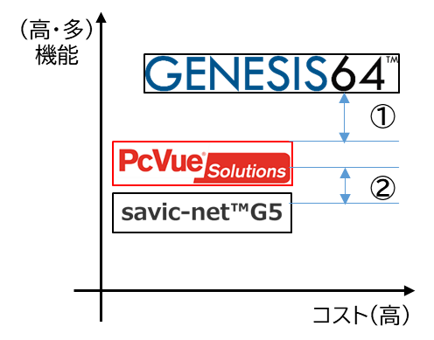

Yealoow Cell

②GENESYS Sample
#06、#07
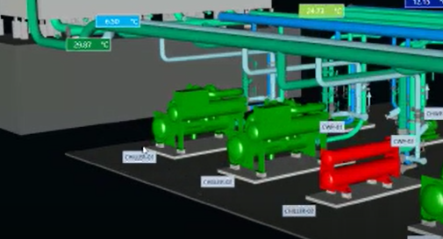
設備をクリックする。
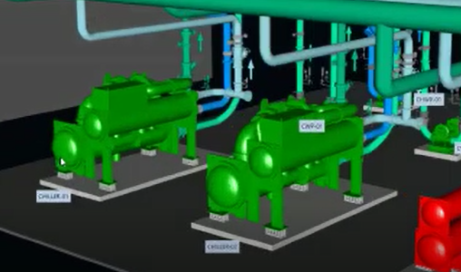
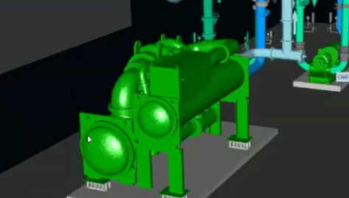
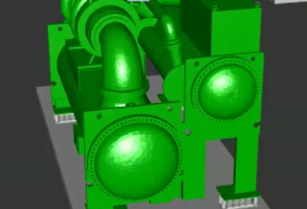
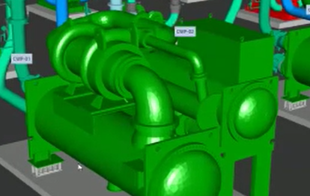
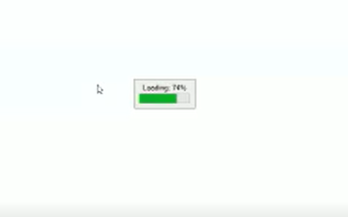
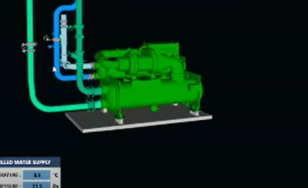

回転しながら選択した設備にフォーカスしながら遷移する。

設備を再度クリックすると同一画面上にクリックした設備を読込む。
クリックした設備のみを同一画面上に描画する。

3Dグラフィック上に設備名を表示する。

#08、#09
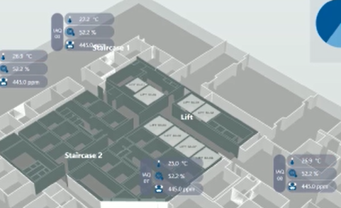
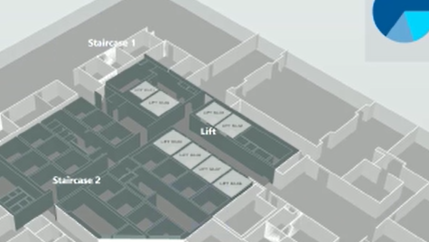

3Dグラフィック上に値を表示する。
3Dグラフィック上の値を非表示にする。

値の表示非表示は切り替えられる。

#10
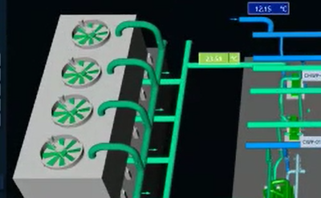
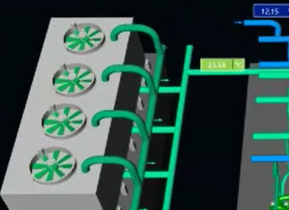

ファンがくるくる回るイメージを表示する。

#11
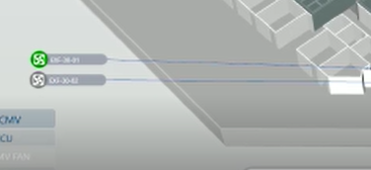
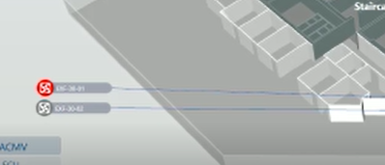

警報が起きた箇所を赤く点滅する。

#12
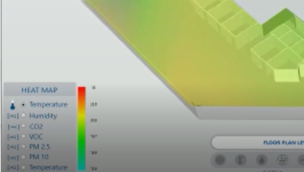

サーモグラフィの様に暖色と寒色を表示する。

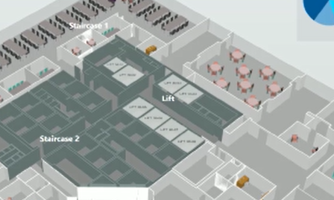
#13
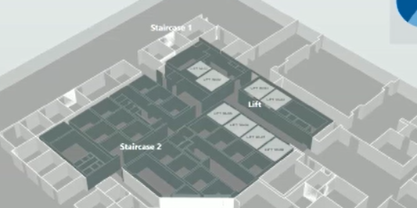

3Dグラフィック上に設備を表示する。
3Dグラフィック上の設備を非表示にする。

設備の表示非表示は切り替えられる。

